연산자
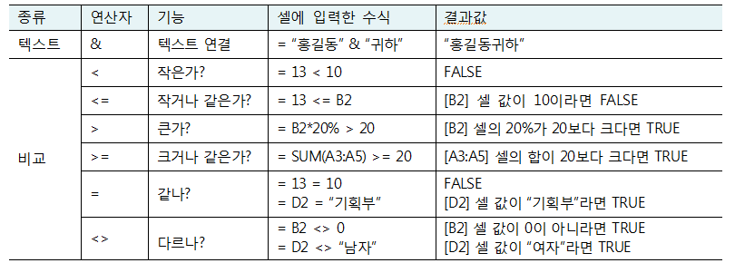
정상가 | 할인율 | 멤버할인 | 할인가 | <표 3-1> 연산자의 종류와 기능
256,000 | 10% | 5% | 217,600

3.1 수식의 형식

수식 입력과 수정
정상가 | 할인율 | 할인가 | 3.2 수식 입력과 수정
256,000 | 10% | ₩230,400

= 수식입력
더블클릭으로 주소 넣을수 있음
판매액(\) | 환율 | 가격($)
₩256,000 | ₩1,125 | $227.56

자동 합계 도구
이름 | 1분기 | 2분기 | 3분기 | 4분기 | 연매출액 |  | 총인원 | 5
정장인 | 1,536,000 | 1,892,000 | 1,702,800 | 1,843,200 | 6,974,000 | 13,948,000 | 총매출액 | 42,115,150
한일군 | 1,894,000 | 2,325,000 | 2,790,000 | 1,856,120 | 8,865,120
최유식 | 1,987,000 | 2,506,000 | 2,455,880 | 2,583,100 | 9,531,980
장한남 | 2,156,000 | 2,012,000 | 2,615,600 | 1,832,600 | 8,616,200 |  | 3.3 자동합계 도구를 이용한 수식입력
나지성 | 1,897,000 | 2,035,000 | 1,729,750 | 2,466,100 | 8,127,850 |  | : [홈]-[편집] 그룹-자동합계
평균 | 1,894,000 | 2,154,000 | 2,258,806 | 2,116,224 | 8,423,030 |  | SUM, AVERAGE, COUNT, MIN, MAX
최고매출 | 2,156,000 | 2,506,000 | 2,790,000 | 2,583,100 | 9,531,980
=SUM( -> ctrl+a 함수 인수 (함수 마법사)
count 셀의 갯수 x 숫자가 있는 셀의 개수
최저매출 | 1,536,000 | 1,892,000 | 1,702,800 | 1,832,600 | 6,974,000

참조(2)
#VALUE! 지급액과 계산이됨
상대주소 C5 = A5*C3
Function 4 C1 $C1 C$1 $C$1
시간의 행과 시급의 열이 움직이면 안된다
=B$9 * $A10
 |  | 시급: 9,500원
이름 | 근무시간 | 지급액
정장인 | 80 | 760,000
한일군 | 65 | 617,500
최유식 | 52 | 494,000

시급 시간 | 40 | 60 | 80
6,000 | 240,000 | 360,000 | 480,000
7,000 | 280,000 | 420,000 | 560,000
8,000 | 320,000 | 480,000 | 640,000

이름정의
셀에 이름정의 - 셀 이름상자에 직접 넣기
범위에 이름정의 -
수식에 이름정의하기 -
정의한 이름을 이용하여 수식 만들기 -
 | 환율: 1,125 |  |  |  | 3.5이름정의
판매액 | 가격($) |  |  |  | - 셀에 이름정의
₩256,000 | $227.56 |  |  |  | - 범위에 이름정의
₩356,000 | $316.44 |  |  |  | - 수식에 이름정의하기
₩452,000 | $401.78 |  |  |  | - 정의한 이름을 이용하여 수식 만들기
₩165,000 | $146.67

일자 | 가맹점명 | 금액 | 구분 | 포인트
2015-06-19 | 경대주유소 | 70,000 | 주유 | 14,000
2015-06-14 | 경대마트 | 75,400 | 쇼핑 | 15,080 |  | 78.5398
2015-05-14 | 모두식당 | 30,000 |  | 6,000
2015-05-13 | 피자로 | 51,150 |  | 10,230
2015-05-13 | 그린마트 | 43,540 | 쇼핑 | 8,708
2015-05-13 | 다대통신 | 177,390 | 통신 | 35,478
2015-05-11 | 로또주유소 | 60,000 | 주유 | 12,000
2015-05-08 | 복현마트 | 8,300 | 쇼핑 | 1,660
2015-05-03 | 세왕주유소 | 96,000 | 주유 | 19,200
2015-04-30 | 패션가 | 49,900 |  | 9,980
2015-04-09 | 다유쇼핑 | 147,890 | 쇼핑 | 29,578
2015-04-03 | 잇카페 | 27,000 |  | 5,400

수식
※ 시트의 눈금선 숨기기
[페이지 레이아웃] 탭-[시트 옵션] 그룹-눈금선의 [보기] 체크 해제
반지름 | 7 | 설문 응답 분석 |  |  | 상·하반기 실적 분석
원의 면적 | 153.9
구의 체적 | 1436.8 | 응답 | 인원수 | 백분율 | 지부 | 상반기 | 하반기 | 성장률 | 구성률
 |  | 1 | 42 | 7% | 강동 | ₩25,000,000 | ₩23,100,000 | -8% | 30%
대출금 | ₩5,000,000 | 2 | 360 | 60% | 강서 | ₩27,000,000 | ₩27,980,000 | 4% | 35%
연이율 | 3.5% | 3 | 120 | 20% | 강남 | ₩26,500,000 | ₩28,900,000 | 9% | 35%
월이자 | ₩14,583.33 | 3 | 78 | 13% | 합계 | ₩78,500,000 | ₩79,980,000 | 2%

